Баг-репорт
Номер | Описание | Приоритет | Пред. Условия | Шаги | ОР | ФР | Окружение | Коментарии
BT-001 | На странице регистрации есть продуктовый слоган | Высокий | Открыть страницу https://b2c.passport.rt.ru/ | 1. Нажать на кнопку "Зарегистрироваться" | На странице отображен продуктовый слоган ЛК "Ростелеком ID" | На странице отсутствует продуктовый слоган ЛК "Ростелеком ID" | Windows 10 Google Chrome Версия 108.0.5359.125
BT-002 | На странице авторизации есть продуктовый слоган | Высокий | Открыть браузер | 1. Открыть страницу https://b2c.passport.rt.ru/ | отображается в правой части продуктовый слоган ЛК "Ростелеком ID". | отображается в левой части продуктовый слоган ЛК "Ростелеком ID". | Windows 10 Google Chrome Версия 108.0.5359.125 | Согласно требованиям в правой части должен отображаться продуктовый слоган
BT-003 | Таб выбора авторизации по номеру, "Номер" | Высокий | Открыть страницу https://b2c.passport.rt.ru/ | 1. Нажать на выбор авторизации по телефону "Номер" | При выборе авторизации по номеру "Номер" отобразятся поля "Мобильный телефон" и "Пароль" | Таб выбора авторизации по номеру - "Телефон" | Windows 10 Google Chrome Версия 108.0.5359.125
BT-004 | Таб выбора авторизации по логину и паролю, "Почта"" | Высокий | Открыть страницу https://b2c.passport.rt.ru/ | 1. Нажать на выбор авторизации по логину "Почта" | При выборе авторизации по логину "Почта" отобразятся поля "Логин" и "Пароль" | Таб выбора авторизации по логину - "Логин" | Windows 10 Google Chrome Версия 108.0.5359.125
BT-005 | Таб выбора авторизации по почте и паролю, "Логин" | Высокий | Открыть страницу https://b2c.passport.rt.ru/ | 1. Нажать на выбор авторизации по почте "Логин" | При выборе авторизации по почте "Логин" отобразятся поля "Почта" и "Пароль" | Таб выбора авторизации по логину - "Логин" | Windows 10 Google Chrome Версия 108.0.5359.125
BT-006 | Регистрации пользователя, который уже зарегистрирован | Высокий | Открыть страницу https://b2c.passport.rt.ru/ | 1. Нажать на кнопку "Зарегистрироваться" 2. Ввести валидные данные пользователя, который ранее уже был зарегистрирован на сайте, в поля: - Имя - Фамилия - E-mail - Пароль - Подтверждение пароля 3. Нажать на кнопку "Зарегистрироваться" 4. Ввести код, полученный по электронной почте | На странице регистрации аккаунта, отобразится модальное окно с заголовком "Учётная запись уже существует" | На странице регистрации аккаунта, отобразится модальное окно с заголовком "Учётная запись уже существует" которую невозможно закрыть | Windows 10 Google Chrome Версия 108.0.5359.125 | Отсутствует "х" закрытия всплывающего окна | 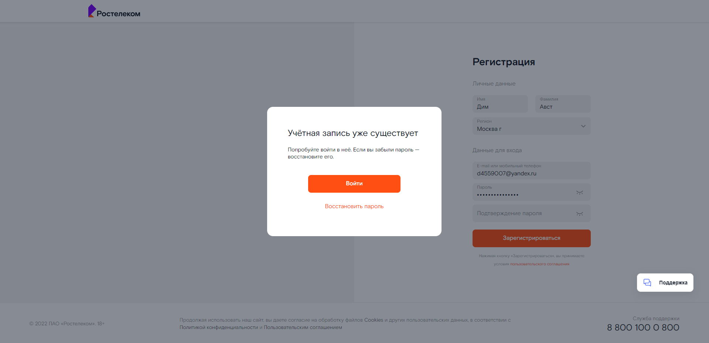
BT-007 | Отсутствие аккаунта для тестов | Высокий |  |  |  |  |  | В требованиях нет аккаунта для полноценных тестов

